HUD-2
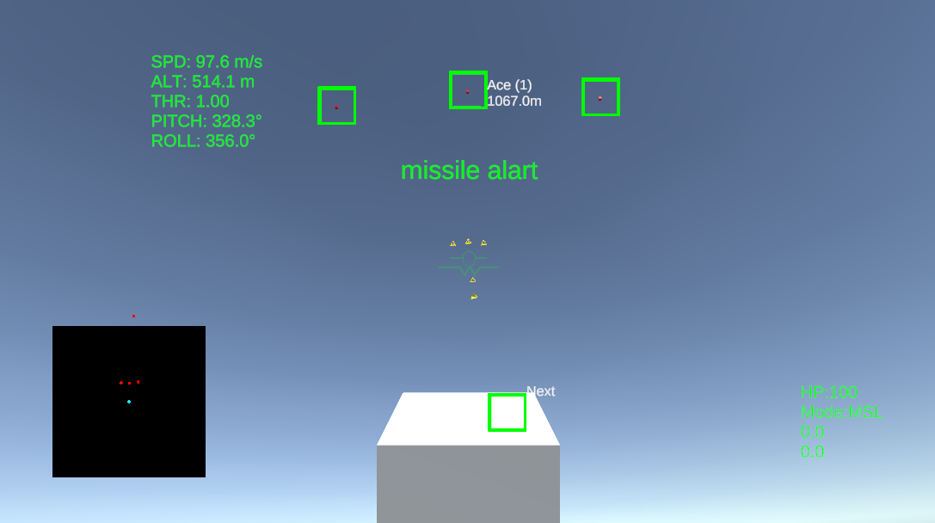
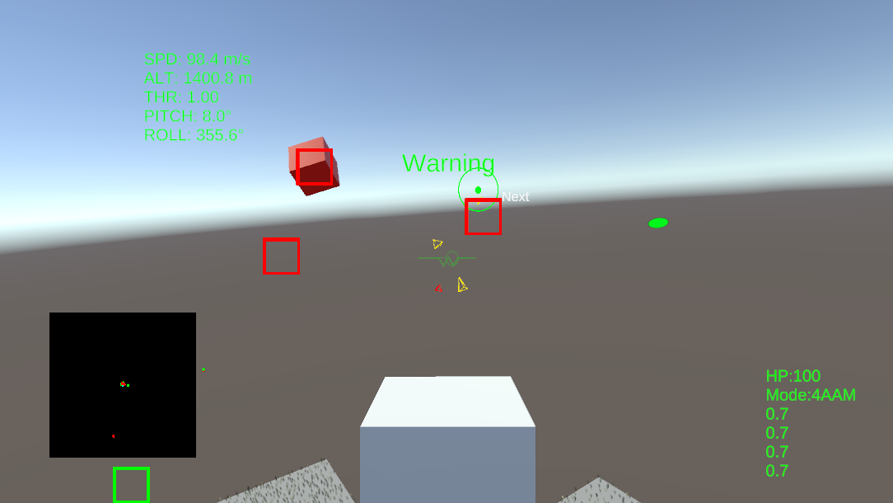
2
4
3
1
1
8

6

7
4
5
2

3

HUD
1
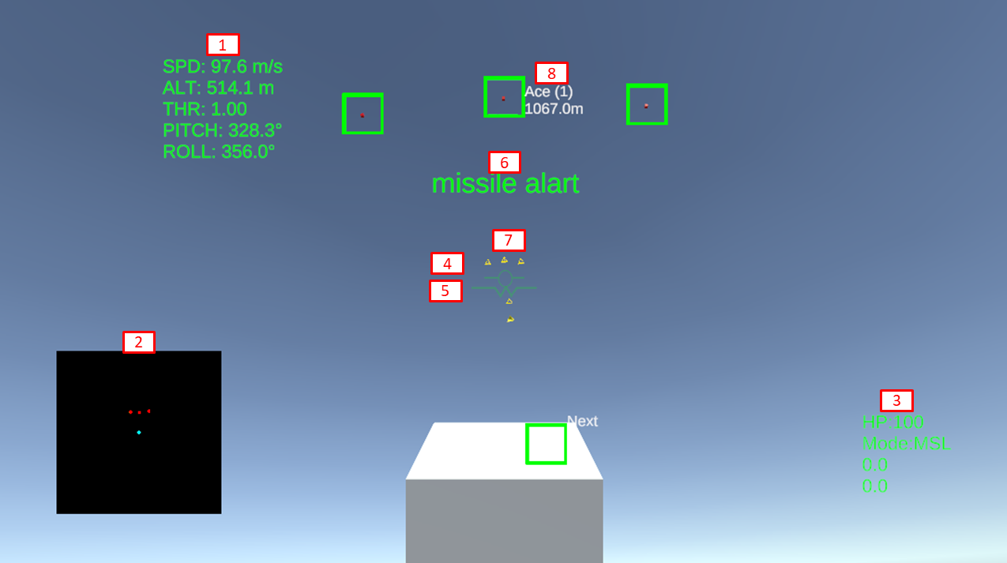
 | 計器情報
速度・高度・推力・ピッチ角・ロール角を表示。 機体の姿勢と飛行状態を把握できます。

2
 | レーダー
自機を中心に、味方・敵・ミサイルの相対位置を表示。 周囲状況の把握に使用します。

3
 | 兵装情報
残りHP、装備中の兵装、残弾数・残り時間を表示。

4
 | ベロシティベクトル
現在の運動方向を示すマーカー。 慣性を含めた「実際の進行方向」を確認できます。

5
 | ウィスキーピーク
機首（nose）方向を示すマーカー。 機体がどこを向いているかを把握します。

6
 | 警報
ロックオン警報、またはミサイル接近警報を表示。 緊急回避の目安になります。
7
 | RWR/警報詳細UI
敵の攻撃方向を示す警報UI。 レーダー照射やミサイル発射源の方向を直感的に把握可能。 緊急回避の目安になります。

8
 | 敵機情報
捕捉中の敵機情報（機体名・距離）を表示。 ロックオン中は緑枠でハイライトされます。

1
2
4
3
1
 | ロックオン警報
自機をロックオンしている敵がいずれもミサイルを発射していない場合この表示となります

2
 | 照準レティクル
この照準の中央に敵機を合わせて機銃を撃ってください

3
 | ロックオン
ロックオンが可能な射程に目標が入ればミサイルの誘導が可能になります。 この際敵機を囲む枠は赤色にシフトします

4
 | ターゲットロケーター
目標が視野外に移動した場合、その敵の方向を表示します

MSL
自機
誘導範囲
敵機

敵の攻撃への対処法

敵に自機が捕捉されロックオンされると画面中央に「Warning」と表示されます
この段階では有効な対処法はありません

敵が自機のロックオンを継続するとミサイルを発射してきます
この際警告UIは「Missile Alert」に切り替わります
躱し方としては警告（ミサイルの位置表示）UIを確認し正面/背後以外の位置関係になるように旋回してください

ミサイルの仕様
本作のミサイルは純粋追尾（ミサイルの向きを常に目標へ向けようとする）方式で誘導しています
その際の角速度には一定の上限があります
そのため相対角度が大きくなるように移動することが重要です
なので自身のベクトルの内、ミサイルと自身をつなぐ直線に垂直な成分を増やすこと
ミサイルを正面もしくは背後にとどめ続けないことが重要です

Sheet5
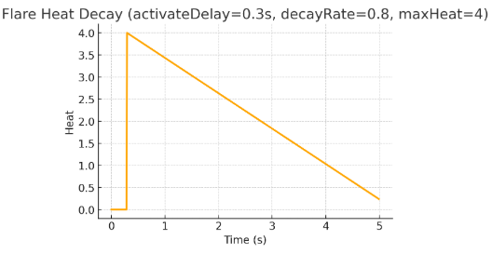
フレアのシステム刷新
旧）
フレア発射時にミサイルとプレイヤーのロックオン制御スクリプトにアクセス
それぞれターゲットをフレアに移す抽選を行う

新）
ミサイル制御スクリプトにおいて
オブジェクトマネージャーからミサイルと敵のオブジェクトを取得
制御スクリプトから熱量、彼我の座標差＝距離を取得
距離減衰を加味して最大熱量のオブジェクトにターゲットを更新

